PLUIE DE RETOUR 10 ANS
DIMENSIONNEMENT : BASSIN DE RETENTION DES EAUX PLUVIALES (methode des pluies)

 |  | Ne remplir que les cases bleues
 |  | Commune : |  |  |  | Pour une pluie de retour 10 ans
 |  | Affaire :
 |  | N° Affaire

Coefficient de Montana |  |  |  |  |  |  | Débit de fuite

 | Caractéristiques de la pluie 1 |  | Coefficient de Montana (i=a.t-b , i en mm/min et t en h) | 6 à 30 mn | 10 ans |  |  |  | Valeur fixe
 | Station: Meythet - Météo France (1998-2021) |  |  | a : | 271 |  |  | Débit de fuite (l/s/ha) | #N/A
 |  |  |  | b : | 0.428 |  |  |  | Commune à renseigner pour débit de fuite
 | Caractéristiques de la pluie 2 |  | Coefficient de Montana (i=a.t-b , i en mm/min et t en h) | 30 mn à 6 h | 10 ans
 | Station: Meythet - Météo France (1998-2021) |  |  | a : | 906 |  |  | Débit de fuite (l/s) | #N/A
 |  |  |  | b : | 0.789

Description du bassin versant
 |  |  |  |  |  |  | Pour les modifications, le bâti existant doit être compris dans le calcul
 |  |  |  |  |  |  | La gestion des eaux pluviales doit se faire sur l'ensemble de la parcelle en tenant compte des écoulements en aval

$$\frac{(S1 x C1) + (S2 x C2) …}{Surface Totale}$$
 |  | Surface totale parcelle de terrain (m²)
 |  | Coefficient de ruisselement moyen |  | Coefficient de ruisselement | Surface (m²) |  |  | Surface active (m²) du Bassin Versant |  | 0
 |  | 0 |  | 0.00
 |  |  | Toiture | 0.90 |  |  |  | Coefficient de ruisselement moyen |  | 0.00
 |  |  | Voirie et terrasse | 0.90
 |  |  | Tout venant compacté | 0.55
 |  |  | toit plat végétalisé | 0.65
 |  |  | Espaces verts et assimilés | 0.20
 |  |  |  | Ecart: | #DIV/0!
 |  |  |  |  | 0 m²

Calcul du volume de rétention
 |  |  |  |  |  | .
 |  |  | Fréquence 10 ans
 |  | Durée de la pluie (mn) | Intensité i (mm/h) | Débit moyen (l/s) | Volume rétention (m³)
 | Pluie 1 | 6 | 125.9 | 0.0 | #N/A
 |  | 12 | 93.6 | 0.0 | #N/A
 |  | 18 | 78.7 | 0.0 | #N/A
 |  | 24 | 69.5 | 0.0 | #N/A |  | le volume de rétention final est pris au maximum afin de répondre à l'événement pluvieux le plus contraignant
 |  | 30 | 63.2 | 0.0 | #N/A
 |  |  | Volume retention max (m³) |  | #N/A
 |  |  |  |  |  |  | Volume de retention max final (m³) |  |  | #N/A

 |  |  | Fréquence 10 ans |  |  |  | Les volumes de rétentions existantes peuvent être soustraites du volume final
 |  | Durée de la pluie (mn) | Intensité i (mm/h) | Débit moyen (l/s) | Volume rétention (m³)
 | Pluie 2 | 30 | 61.9 | 0.00 | #N/A
 |  | 60 | 35.8 | 0.00 | #N/A |  | Le Volume de rétention peut être réduit en adaptant le projet aux contraintes de gestion des eaux pluviales (toits végétalisés à la scandinave, enrobés perméables, terrasse non-étanche, ...)
 |  | 120 | 20.7 | 0.00 | #N/A
 |  | 150 | 17.4 | 0.00 | #N/A
 |  | 180 | 15.1 | 0.00 | #N/A |  | Le volume de retention peut être tronqué voir annulé si un dispositif d'infiltration (puit d'infiltration, infiltration de surface par tranchée, …) ou si une méthode alternative est prévue pour la gestion des eaux pluviales (Bassin naturel, zone humide, ...)
 |  | 210 | 13.3 | 0.00 | #N/A
 |  | 240 | 12.0 | 0.00 | #N/A
 |  | 300 | 10.1 | 0.00 | #N/A
 |  | 330 | 9.3 | 0.00 | #N/A
 |  | 360 | 8.7 | 0.00 | #N/A
 |  |  | Volume retention max (m³) |  | #N/A |  | Réalisé le: | 2025-01-31

 |  |  | Calcul du diamètre d'ajustage pour une citerne étanche
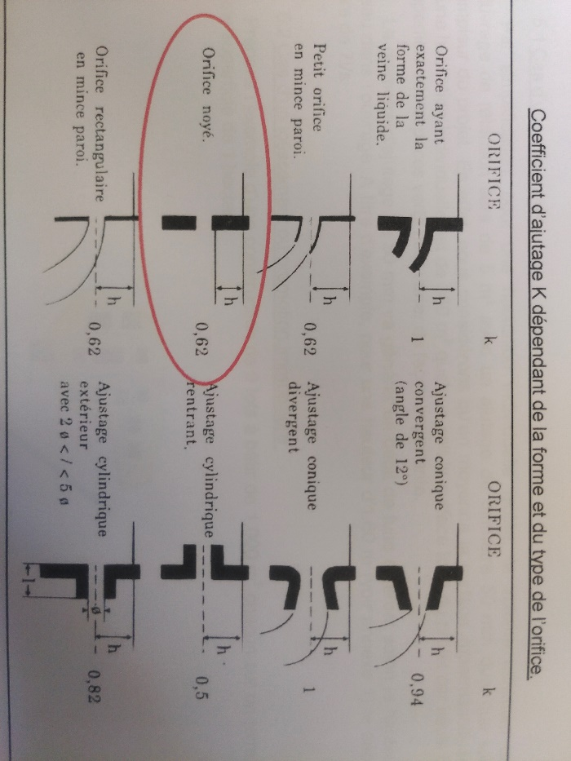

 |  |  | Débit de fuite | Q (m3/s) | #N/A
 |  |  | Coef. D'ajutage | K | 0.62
 |  |  | Hauteur d'eau au dessus de l'orifice | h (m) | 1.6 |  | Diamètre de l'orifice d'ajutage calculé (mm) |  |  | #N/A
 |  |  | Aire | S (m²) | #N/A

 |  |  |  |  | Diamètre de l'orifice d'ajutage à mettre en œuvre (mm) |  |  |  |  | #N/A

 |  |  |  |  | En dessous de 30 mm, le risque de colmatage et de passage en surverse est trop important.

PLUIE DE RETOUR 20 ANS
DIMENSIONNEMENT : BASSIN DE RETENTION DES EAUX PLUVIALES (methode des pluies)

 |  | Commune : | 0 |  |  | Pour une pluie de retour 20 ans
 |  | Affaire : | 0
 |  | N° Affaire | 0

Coefficient de Montana |  |  |  |  |  |  | Débit de fuite

 | Caractéristiques de la pluie 1 |  | Coefficient de Montana (i=a.t-b , i en mm/min et t en h) | 6 à 30 mn | 20 ans |  |  |  | Valeur fixe
 | Station: Meythet - Météo France (1998-2021) |  |  | a : | 296 |  |  | Débit de fuite (l/s/ha) | #N/A
 |  |  |  | b : | 0.403
 | Caractéristiques de la pluie 2 |  | Coefficient de Montana (i=a.t-b , i en mm/min et t en h) | 30 mn à 6 h | 20 ans |  |  | Débit de fuite (l/s) | #N/A
 | Station: Meythet - Météo France (1998-2021) |  |  | a : | 1197
 |  |  |  | b : | 0.815

Description du bassin versant

$$\frac{(S1 x C1) + (S2 x C2) …}{Surface Totale}$$
 |  | Surface totale parcelle de terrain (m²) |  | 0 m²
 |  | Coefficient de ruisselement moyen |  | Coefficient de ruisselement | Surface (m²) |  |  | Surface active (m²) du Bassin Versant |  | 0
 |  | 0 | 0 | 0 | 0 m²
 |  |  | Toiture | 0.9 | 0 m² |  |  | Coefficient de ruisselement moyen |  | 0.00
 |  |  | Voirie et terrasse | 0.90 | 0 m²
 |  |  | Tout venant compacté | 0.55 | 0 m²
 |  |  | toit plat végétalisé | 0.65 | 0 m²
 |  |  | Espaces verts et assimilés | 0.2 | 0 m²
 |  |  |  | Ecart: | #DIV/0!
 |  |  |  |  | 0 m²

Calcul du volume de rétention
 |  |  |  |  |  | .
 |  |  | Fréquence 20 ans
 |  | Durée de la pluie (mn) | Intensité i (mm/h) | Débit moyen (l/s) | Volume rétention (m³)
 | Pluie 1 | 6 | 143.8 | 0.0 | #N/A
 |  | 12 | 108.7 | 0.0 | #N/A
 |  | 18 | 92.3 | 0.0 | #N/A
 |  | 24 | 82.2 | 0.0 | #N/A
 |  | 30 | 75.2 | 0.0 | #N/A
 |  |  | Volume retention max (m³) |  | #N/A
 |  |  |  |  |  |  | Volume de retention max final (m³) |  |  | #N/A

 |  |  | Fréquence 20 ans
 |  | Durée de la pluie (mn) | Intensité i (mm/h) | Débit moyen (l/s) | Volume rétention (m³)
 | Pluie 2 | 30 | 74.9 | 0.00 | #N/A
 |  | 60 | 42.6 | 0.00 | #N/A |  | le volume de rétention final est pris au maximum afin de répondre à l'événement pluvieux le plus contraignant
 |  | 120 | 24.2 | 0.00 | #N/A
 |  | 150 | 20.2 | 0.00 | #N/A
 |  | 180 | 17.4 | 0.00 | #N/A
 |  | 210 | 15.3 | 0.00 | #N/A
 |  | 240 | 13.7 | 0.00 | #N/A
 |  | 300 | 11.5 | 0.00 | #N/A
 |  | 330 | 10.6 | 0.00 | #N/A |  | Réalisé le: | 2025-01-31
 |  | 360 | 9.9 | 0.00 | #N/A |  | Données surfaciques transmises par le client
 |  |  | Volume retention max (m³) |  | #N/A

 |  |  | Calcul du diamètre d'ajustage pour une citerne étanche

 |  |  | Débit de fuite | Q (m3/s) | #N/A
 |  |  | Coef. D'ajutage | K | 0.62
 |  |  | Hauteur d'eau au dessus de l'orifice | h (m) | 1.6 |  | Diamètre de l'orifice d'ajutage calculé (mm) |  |  | #N/A
 |  |  | Aire | S (m²) | #N/A

 |  |  |  |  | Diamètre de l'orifice d'ajutage à mettre en œuvre (mm) |  |  |  |  | #N/A

 |  |  |  |  | En dessous de 30 mm, le risque de colmatage et de passage en surverse est trop important.

PLUIE DE RETOUR 30 ANS
DIMENSIONNEMENT : BASSIN DE RETENTION DES EAUX PLUVIALES (methode des pluies)

 |  | Commune : | 0 |  |  | Pour une pluie de retour 30 ans
 |  | Affaire : | 0
 |  | N° Affaire | 0

Coefficient de Montana |  |  |  |  |  |  | Débit de fuite

 | Caractéristiques de la pluie 1 |  | Coefficient de Montana (i=a.t-b , i en mm/min et t en h) | 6 à 30 mn | 30 ans |  |  |  | Valeur fixe
 | Station: Meythet - Météo France (1998-2021) |  |  | a : | 303 |  |  | Débit de fuite (l/s/ha) | #N/A
 |  |  |  | b : | 0.382
 | Caractéristiques de la pluie 2 |  | Coefficient de Montana (i=a.t-b , i en mm/min et t en h) | 30 mn à 6 h | 30 ans |  |  | Débit de fuite (l/s) | #N/A
 | Station: Meythet - Météo France (1998-2021) |  |  | a : | 1387
 |  |  |  | b : | 0.828

Description du bassin versant

$$\frac{(S1 x C1) + (S2 x C2) …}{Surface Totale}$$
 |  | Surface totale parcelle de terrain (m²) |  | 0 m²
 |  | Coefficient de ruisselement moyen |  | Coefficient de ruisselement | Surface (m²) |  |  | Surface active (m²) du Bassin Versant |  | 0
 |  | 0 | 0 | 0 | 0 m²
 |  |  | Toiture | 0.9 | 0 m² |  |  | Coefficient de ruisselement moyen |  | 0.00
 |  |  | Voirie et terrasse | 0.9 | 0 m²
 |  |  | Tout venant compacté | 0.55 | 0 m²
 |  |  | toit plat végétalisé | 0.65 | 0 m²
 |  |  | Espaces verts et assimilés | 0.20 | 0 m²
 |  |  |  | Ecart: | #DIV/0!
 |  |  |  |  | 0 m²

Calcul du volume de rétention
 |  |  |  |  |  | .
 |  |  | Fréquence 30 ans
 |  | Durée de la pluie (mn) | Intensité i (mm/h) | Débit moyen (l/s) | Volume rétention (m³)
 | Pluie 1 | 6 | 152.8 | 0.0 | #N/A
 |  | 12 | 117.3 | 0.0 | #N/A
 |  | 18 | 100.4 | 0.0 | #N/A
 |  | 24 | 90.0 | 0.0 | #N/A
 |  | 30 | 82.6 | 0.0 | #N/A
 |  |  | Volume retention max (m³) |  | #N/A
 |  |  |  |  |  |  | Volume de retention max final (m³) |  |  | #N/A

 |  |  | Fréquence 30 ans
 |  | Durée de la pluie (mn) | Intensité i (mm/h) | Débit moyen (l/s) | Volume rétention (m³)
 | Pluie 2 | 30 | 83.0 | 0.00 | #N/A
 |  | 60 | 46.7 | 0.00 | #N/A |  | le volume de rétention final est pris au maximum afin de répondre à l'événement pluvieux le plus contraignant
 |  | 120 | 26.3 | 0.00 | #N/A
 |  | 150 | 21.9 | 0.00 | #N/A
 |  | 180 | 18.8 | 0.00 | #N/A
 |  | 210 | 16.6 | 0.00 | #N/A
 |  | 240 | 14.8 | 0.00 | #N/A
 |  | 300 | 12.3 | 0.00 | #N/A
 |  | 330 | 11.4 | 0.00 | #N/A |  | Réalisé le: | 2025-01-31
 |  | 360 | 10.6 | 0.00 | #N/A |  | Données surfaciques transmises par le client
 |  |  | Volume retention max (m³) |  | #N/A

 |  |  | Calcul du diamètre d'ajustage pour une citerne étanche

 |  |  | Débit de fuite | Q (m3/s) | #N/A
 |  |  | Coef. D'ajutage | K | 0.62
 |  |  | Hauteur d'eau au dessus de l'orifice | h (m) | 1.6 |  | Diamètre de l'orifice d'ajutage calculé (mm) |  |  | #N/A
 |  |  | Aire | S (m²) | #N/A

 |  |  |  |  | Diamètre de l'orifice d'ajutage à mettre en œuvre (mm) |  |  |  |  | #N/A

 |  |  |  |  | En dessous de 30 mm, le risque de colmatage et de passage en surverse est trop important.

PLUIE DE RETOUR 50 ANS
DIMENSIONNEMENT : BASSIN DE RETENTION DES EAUX PLUVIALES (methode des pluies)

 |  | Commune : | 0 |  |  | Pour une pluie de retour 50 ans
 |  | Affaire : | 0
 |  | N° Affaire | 0

Coefficient de Montana |  |  |  |  |  |  | Débit de fuite

 | Caractéristiques de la pluie 1 |  | Coefficient de Montana (i=a.t-b , i en mm/min et t en h) | 6 à 30 mn | 50 ans |  |  |  | Valeur fixe
 | Station: Meythet - Météo France (1998-2021) |  |  | a : | 313 |  |  | Débit de fuite (l/s/ha) | #N/A
 |  |  |  | b : | 0.359
 | Caractéristiques de la pluie 2 |  | Coefficient de Montana (i=a.t-b , i en mm/min et t en h) | 30 mn à 6 h | 50 ans |  |  | Débit de fuite (l/s) | #N/A
 | Station: Meythet - Météo France (1998-2021) |  |  | a : | 1662
 |  |  |  | b : | 0.845

Description du bassin versant

$$\frac{(S1 x C1) + (S2 x C2) …}{Surface Totale}$$
 |  | Surface totale parcelle de terrain (m²) |  | 0 m²
 |  | Coefficient de ruisselement moyen |  | Coefficient de ruisselement | Surface (m²) |  |  | Surface active (m²) du Bassin Versant |  | 0
 |  | 0 | 0 | 0 | 0 m²
 |  |  | Toiture | 0.9 | 0 m² |  |  | Coefficient de ruisselement moyen |  | 0.00
 |  |  | Voirie et terrasse | 0.9 | 0 m²
 |  |  | Tout venant compacté | 0.55 | 0 m²
 |  |  | toit plat végétalisé | 0.65 | 0 m²
 |  |  | Espaces verts et assimilés | 0.2 | 0 m²
 |  |  |  | Ecart: | #DIV/0!
 |  |  |  |  | 0 m²

Calcul du volume de rétention
 |  |  |  |  |  | .
 |  |  | Fréquence 50 ans
 |  | Durée de la pluie (mn) | Intensité i (mm/h) | Débit moyen (l/s) | Volume rétention (m³)
 | Pluie 1 | 6 | 164.5 | 0.0 | #N/A
...

PLUIE DE RETOUR 100 ANS
...
 | Caractéristiques de la pluie 1 |  | Coefficient de Montana (i=a.t-b , i en mm/min et t en h) | 6 à 30 mn | 100 ans |  |  | Valeur fixe
 | Station: Meythet - Météo France (1998-2021) |  |  | a : | 2101
 |  |  |  | b : | 0.867

Description du bassin versant

$$\frac{(S1 x C1) + (S2 x C2) …}{Surface Totale}$$
 |  | Surface totale parcelle de terrain (m²) |  | 0 m²
 |  | Coefficient de ruisselement moyen |  | Coefficient de ruisselement | Surface (m²) |  | Surface active (m²) du Bassin Versant
 |  | 0 | 0 | 0 | 0 m²
 |  |  | Toiture | 0.9 | 0 m² |  | Coefficient de ruisselement moyen
 |  |  | Voirie et terrasse | 0.9 | 0 m²
 |  |  | Tout venant compacté | 0.55 | 0 m²
 |  |  | toit plat végétalisé | 0.65 | 0 m²
 |  |  | Espaces verts et assimilés | 0.2 | 0 m²
 |  |  |  | Ecart: | #DIV/0!
 |  |  |  |  | 0 m²

Calcul du volume de rétention
 |  |  |  |  |  | .
 |  |  | Fréquence 100 ans
...

